CARGA NA PLATIBANDA
Carga Distribuída nas Platibandas

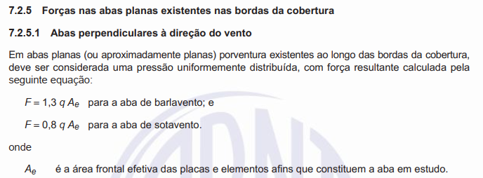
Cargas na Platibanda V0
q | 0.489 | kN/m², pressão dinâmica do vento

Largura | 20.00 | m
Altura | 1.75 | m
Ae | 35.00 | Área de Exposição Frontal (m²)

Distância Entre Montantes | 1.250 | m

Coeficiente Barlavento | 1.30
Carga Total Barlavento 0° | 22.250 | Carga Beiral Barlavento (kN)
Fbb0° | 0.795 | Carga Beiral Barlavento (kN/m)
Fbb0° /2 | 0.397 | Carga Beiral Barlavento (kN/m)

Coeficiente Sotavento | 0.80
Carga Total Sotavento 0° | 13.692 | Carga Beiral Sotavento (kN/m²)
Fbs0° | 0.489 | Carga Beiral Sotavento (kN/m)
Fbs0° /2 | 0.245 | Carga Beiral Sotavento (kN/m)

Cargas na Platibanda V90
q | 0.489 | kN/m², pressão dinâmica do vento
Comprimento | 30.00 | m
Altura | 1.75 | m
Ae | 52.50 | Área de Exposição Frontal (m²)

Distância Entre Montantes | 1.250 | m

Coeficiente Barlavento | 1.30
Carga Total Barlavento 0° | 33.374 | Carga Beiral Barlavento (kN)
Fbb0° | 0.795 | Carga Beiral Barlavento (kN/m)
Fbb0° /2 | 0.397 | Carga Beiral Barlavento (kN/m)

Coeficiente Sotavento | 0.80
Carga Total Sotavento 0° | 20.538 | Carga Beiral Sotavento (kN/m²)
Fbs0° | 0.489 | Carga Beiral Sotavento (kN/m)
Fbs0° /2 | 0.245 | Carga Beiral Sotavento (kN/m)

